收支 - 宁波工程学院-网络175班-班费收支明细
宁波工程学院-网络184班-班费收支明细
日期 | 流水 | 余额 | 明细 | 处理人 | 备注
2018-09-11 | 1900 | 1900 | 收班费 | 吴非凡 | 每人50
2018-09-11 | 8 | 1892 | 1盒回形针，4个档案袋 | 冯梦兰吴非凡 | 用于公交卡证件和预备党员资料
2018-10-10 | 10 | 1882 | 2张小12寸照片 | 吴非凡 | 班主任和班助的集体照班费出
2018-10-12 | 1587 | 295 | 300定金+1287现付 | 冯梦兰吴非凡 | 班级聚餐 | 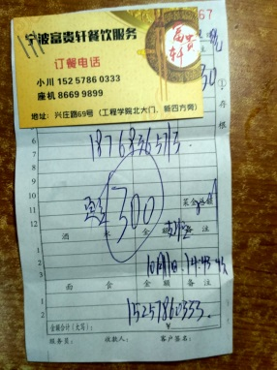 | 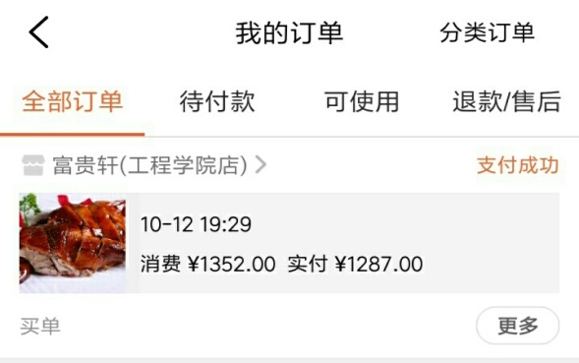
2018-10-18 | 45.6 | 249.4 | 人均1.2团员费 | 王科杰吴非凡 | 共38人
2018-10-24 | 91.2 | 158.2 | 打印电路实验报告 | 潘宇莹吴非凡 | 全班 | 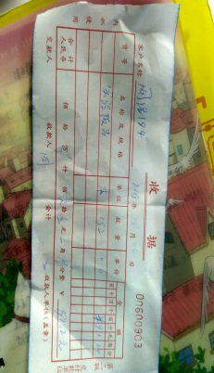
2018-11-09 | 11 | 147.2 | 篮球赛买水 | 徐小菁吴非凡 | 参赛男生 | 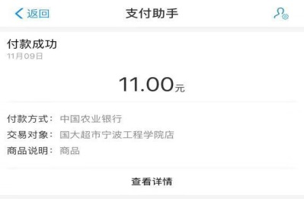
2019-03-10 | 36 | 111.2 | 班级团费 | 吴非凡黄科杰 |  | 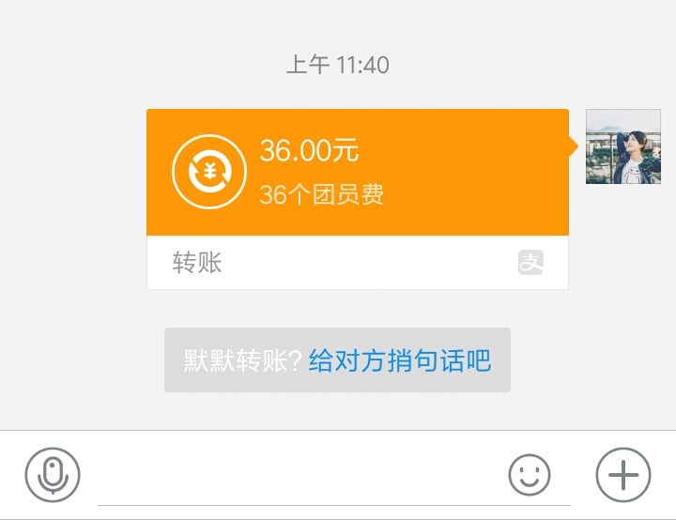
2019-03-14 | 60 | 171.2 | 捡到的 | 吴非凡冯双 | 纸币已换成数字货币
2019-03-30 | 7.2 | 164 | 党费 | 吴非凡王科杰 | 6个党员
2019-10-14 | 74.4 | 89.6 | 团费 | 吴非凡王科杰 | 31个团员 | 

2019-10-14 | 14.4 | 75.2 | 党费 | 吴非凡 冯双 | 6个党员 | 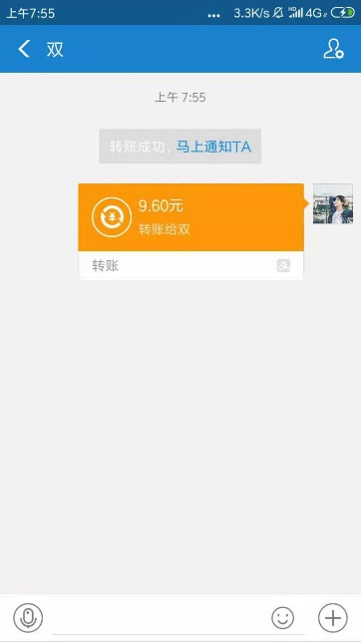 |  | 

